Sheet1
ORDER FORM
 | サイズ／生地カラー／ファスナーカラーは必ずご指定ください。
フリガナ |  |  | 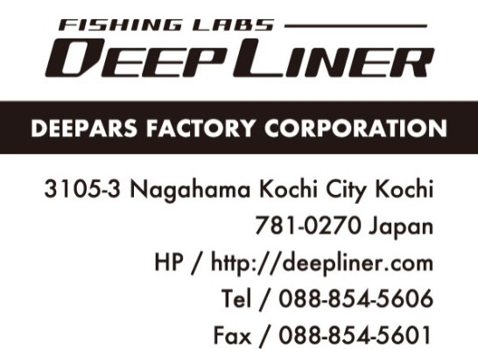
氏 名 |  | 年齢
住 所
電話番号 | 携帯電話
メールアドレス |  | 受注日
身 長 | 体 重
ホーム | ジギング・キャスティング歴
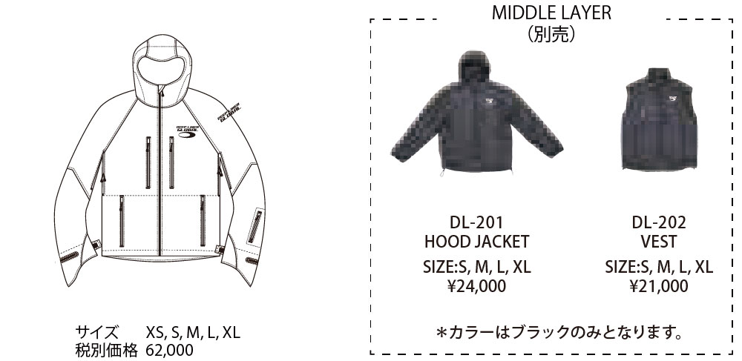 □ DL-001 PRIME PRO JACKET |  |  | アウターサイズ
 |  |  | 生地カラー
 |  |  | ファスナーカラー
 |  |  | HOOD JACKET サイズ（別売）
 |  |  | VEST サイズ（別売）

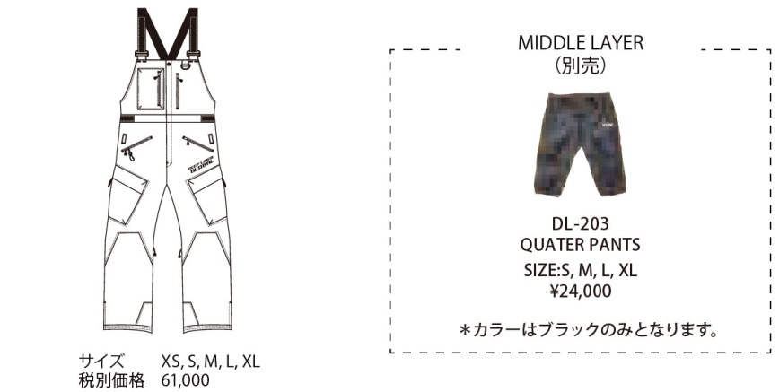 □ DL-002 PRIME PRO BIB PANTS |  |  | アウターサイズ
 |  |  | 生地カラー
 |  |  | ファスナーカラー
 |  |  | QUATER PANTS サイズ（別売）

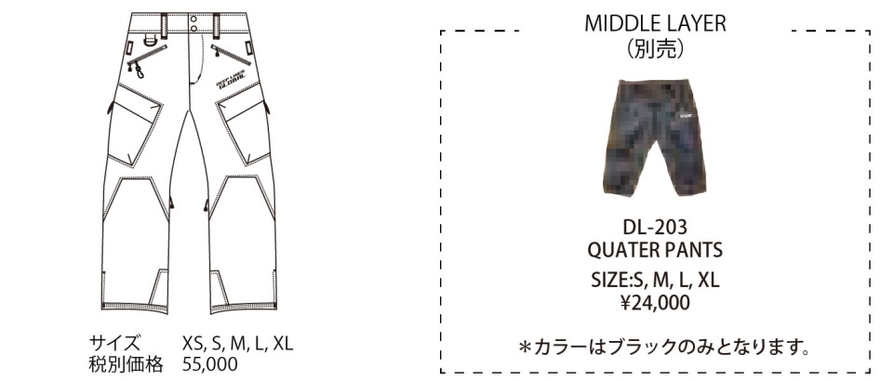 □ DL-003 PRIME PRO PANTS |  |  | アウターサイズ
 |  |  | 生地カラー
 |  |  | ファスナーカラー
 |  |  | QUATER PANTS サイズ（別売）

商品点数 |  | 税抜合計
消費税（10％） |  | 合計金額
□ 生地カラー:全10色 ネイビー、イエロー、オリーブ、ワイン マリンブルー、パウダーブルー、レッド、ブラック グリーングレイ、オレンジ | □ ファスナーカラー :全17色 ホワイト、オレンジ、レッド、ワイン スカイ、パープル、ブラウン、ブルー ピンク、カーキ、グレイ、チャコール ブラック、イエロー、ベージュ、グリーン ネイビー |  | ショップ名

*オーダー締め切り8月29日。 受注生産につきキャンセル不可となりますので、サイズ・カラーについては十分ご確認下さい。

